意見入力画面
①
画面名 | 意見入力画面
この画面の目的 | ツール起動時に表示される画面 自分の意見を入力する
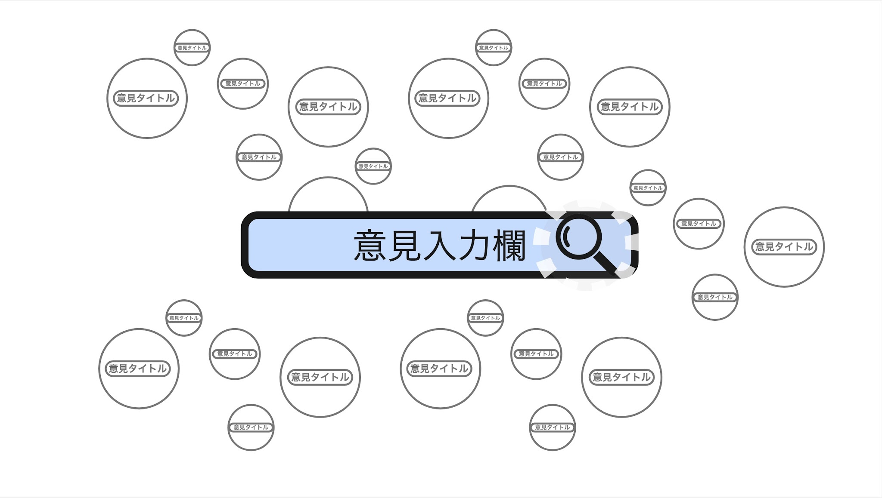 画面サンプル
画面構成 | 背景 | 無数の​銀河群のような​バブル群数多に連なる​宇宙 インターネットと​いう​無数の​情報、​派閥、​意見などに​アクセス出来ると​いう​ワクワク感と​ ​ズームインしていく​アニメーションで​フィルターバブルに​陥ってる​感 また、ズームアウトしていくときに俯瞰的に情報を見られるようになる感じを表現したい
 | 意見入力欄 | 画面中央に​ある​意見入力を​する​テキストボックス
画面遷移 | ​​意見を​入力して確定したら | ユーザーが​意見を​入力すると、​この​入力欄は​消え、​背景の​バブルの​一部に​ズームしていく 色々な意見を宇宙に見立てて、そのバブル宇宙から検索していく感じ 遷移する​ための​読み込み中は、​背景の​無数の​銀河群のように​ある​バブル群の​宇宙の​上を、​持ち手が​ロケットに​なった​虫眼鏡が​飛び回る。​ 読み込みが​終わると​虫眼鏡の​移動もとまり、​そこに​向けて​ズームしていく 遷移先は バブルフラクタル地図ズーム状態画面 バブルフラクタル地図ズーム状態画面シートを参照

個別バブル画面
①
画面名 | 個別バブル画面
この画面の目的 | 自分が入力した意見が含まれるバブル、もしくは バブル群画面から​ズーム or クリックされた​バブル の簡易説明が見れる
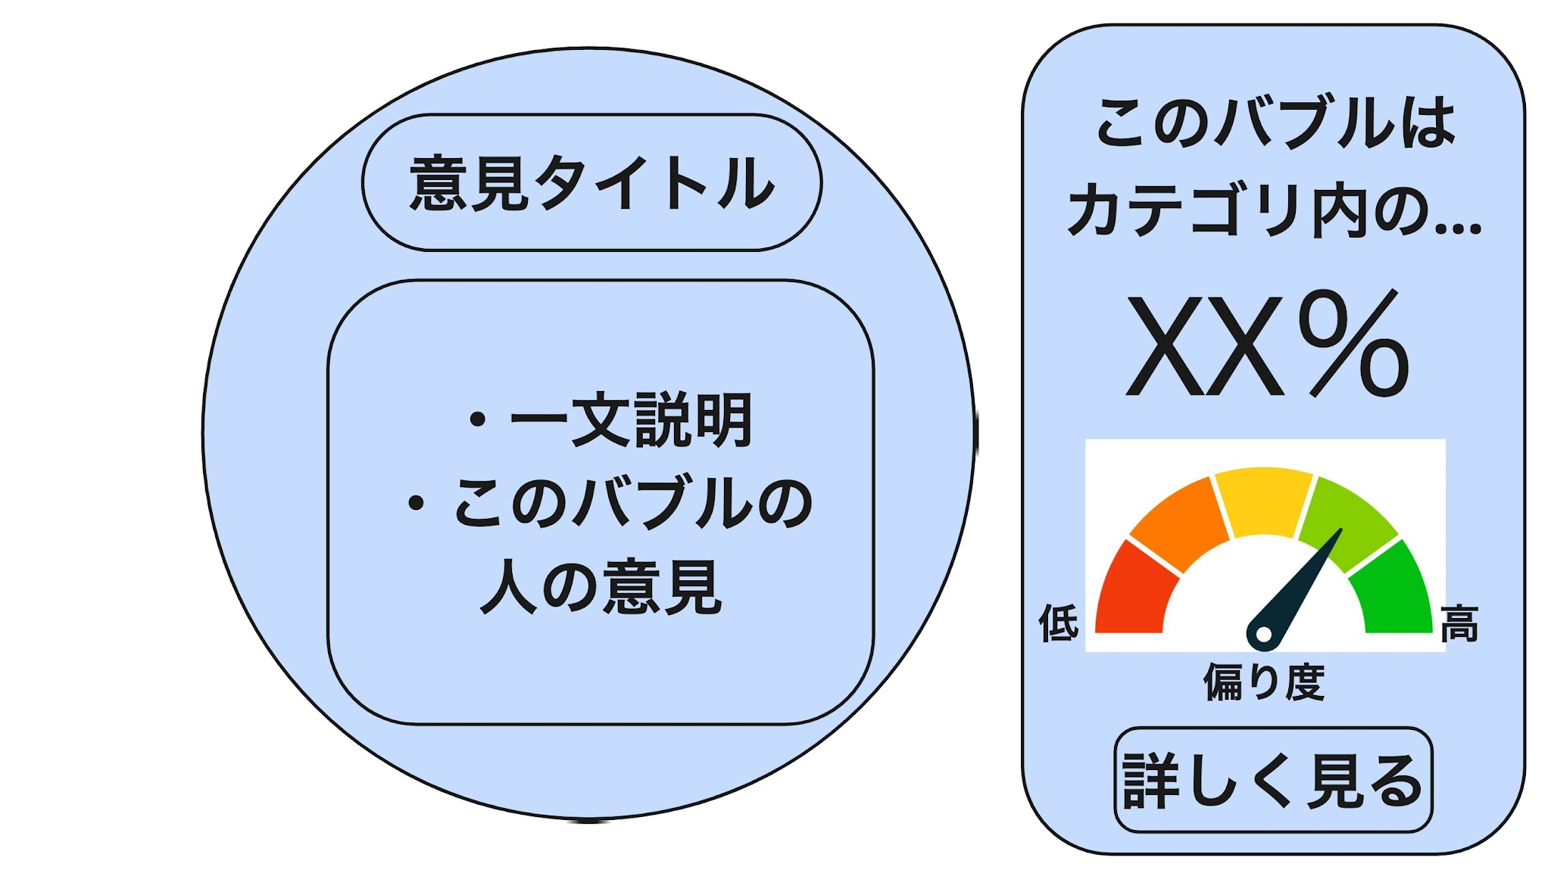 画面サンプル
画面構成 | 背景 | 無数の​銀河群のような​バブル群の​宇宙 インターネットと​いう​無数の​情報、​派閥、​意見などに​アクセス出来ると​いう​ワクワク感と​ ​ズームインしていく​アニメーションで​フィルターバブルに​陥ってる​感 また、ズームアウトしていくときに俯瞰的に情報を見られるようになる感じを表現したい
 | 画面左側 | 入力された​意見の​バブル or バブル群画面から​ズームもしくはクリックされた​バブルが ​画面上下の​内接円よりすこし小さくなるようにでかでかと表示されている バブル内の上には意見タイトル欄、下には簡易説明欄がある
 | 画面右側 | ・現在見ているバブルが、同じカテゴリ内のバブルのうち何%に所属しているか ・偏り度メーター が表示され、一目で現在の立ち位置がわかる、フィルターバブルに陥ってる感をだす 下部に詳しく見るボタンがある
画面遷移 | ズームアウトしたら​ | 現在見ているバブルが含まれる(同じカテゴリの)バブル群が俯瞰して見れるようになる 現在見ているバブルがバブル群の一個になるようにズームアウトするアニメーション 遷移先は バブル群画面
 | ズームしたら | 現在見ているバブルに含まれる(カテゴリが一個下の)バブル群が俯瞰して見れるようになる 現在見ているバブルが​画面の​長方​形の​外接円に​なるように​ズームする​アニメーション 遷移先は バブル群画面
 | バブルをクリック もしくは [詳しく見るボタン]をクリックしたら​ | 現在見ているバブルの解析結果が見れるようになる。 現在見ているバブルから4つの解析バブルが面積を奪いながら分割するアニメーション 遷移先は 個別バブル解析画面

バブル群画面
①
画面名 | バブル群画面
この画面の目的 | ・個別バブル画面からズームインしてきた場合 見ていたバブルに含まれる(カテゴリが一個下の)バブル群が俯瞰して表示される ・個別バブル画面からズームアウトしてきた場合 見ていたバブルが含まれる(同じカテゴリの)バブル群が俯瞰して表示される このカテゴリの全体像がわかる
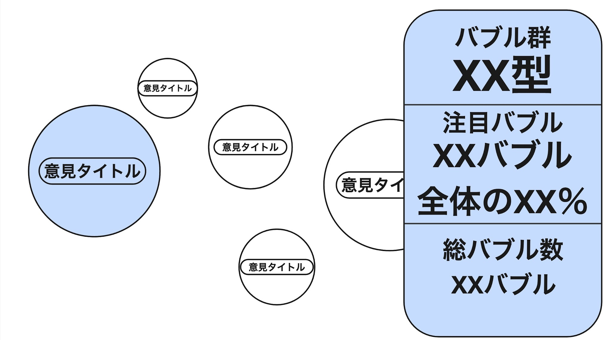 画面サンプル
画面構成 | 背景 | 無数の​銀河群のような​バブル群の​宇宙 インターネットと​いう​無数の​情報、​派閥、​意見などに​アクセス出来ると​いう​ワクワク感と​ ​ズームインしていく​アニメーションで​フィルターバブルに​陥ってる​感 また、ズームアウトしていくときに俯瞰的に情報を見られるようになる感じを表現したい
 | 画面左側 | この階層のバブルが最大10個程度散らばっている バブルの意見が近かったり派閥が同じだったりするとバブル同士の距離が近くなる 各バブルの大きさはネット上での話題度に比例する
 | (仮)画面右側 | ・このバブル群の型([バブル群の型について]シート参照) ・最大%のバブルのタイトルと、占める割合 等が表示され、この階層の全体像がわかる
画面遷移 | 特定の​バブル周辺に​ズーム もしくは バブルをクリックしたら | カーソルに最も近いバブル or クリックされたバブル の個別バブル画面になる 遷移先は 個別バブル画面

個別バブル解析画面
①
画面名 | 個別バブル解析画面
この画面の目的 | 個別バブル画面もしくはバブル群画面からクリックされたバブルの 解析結果が見れる
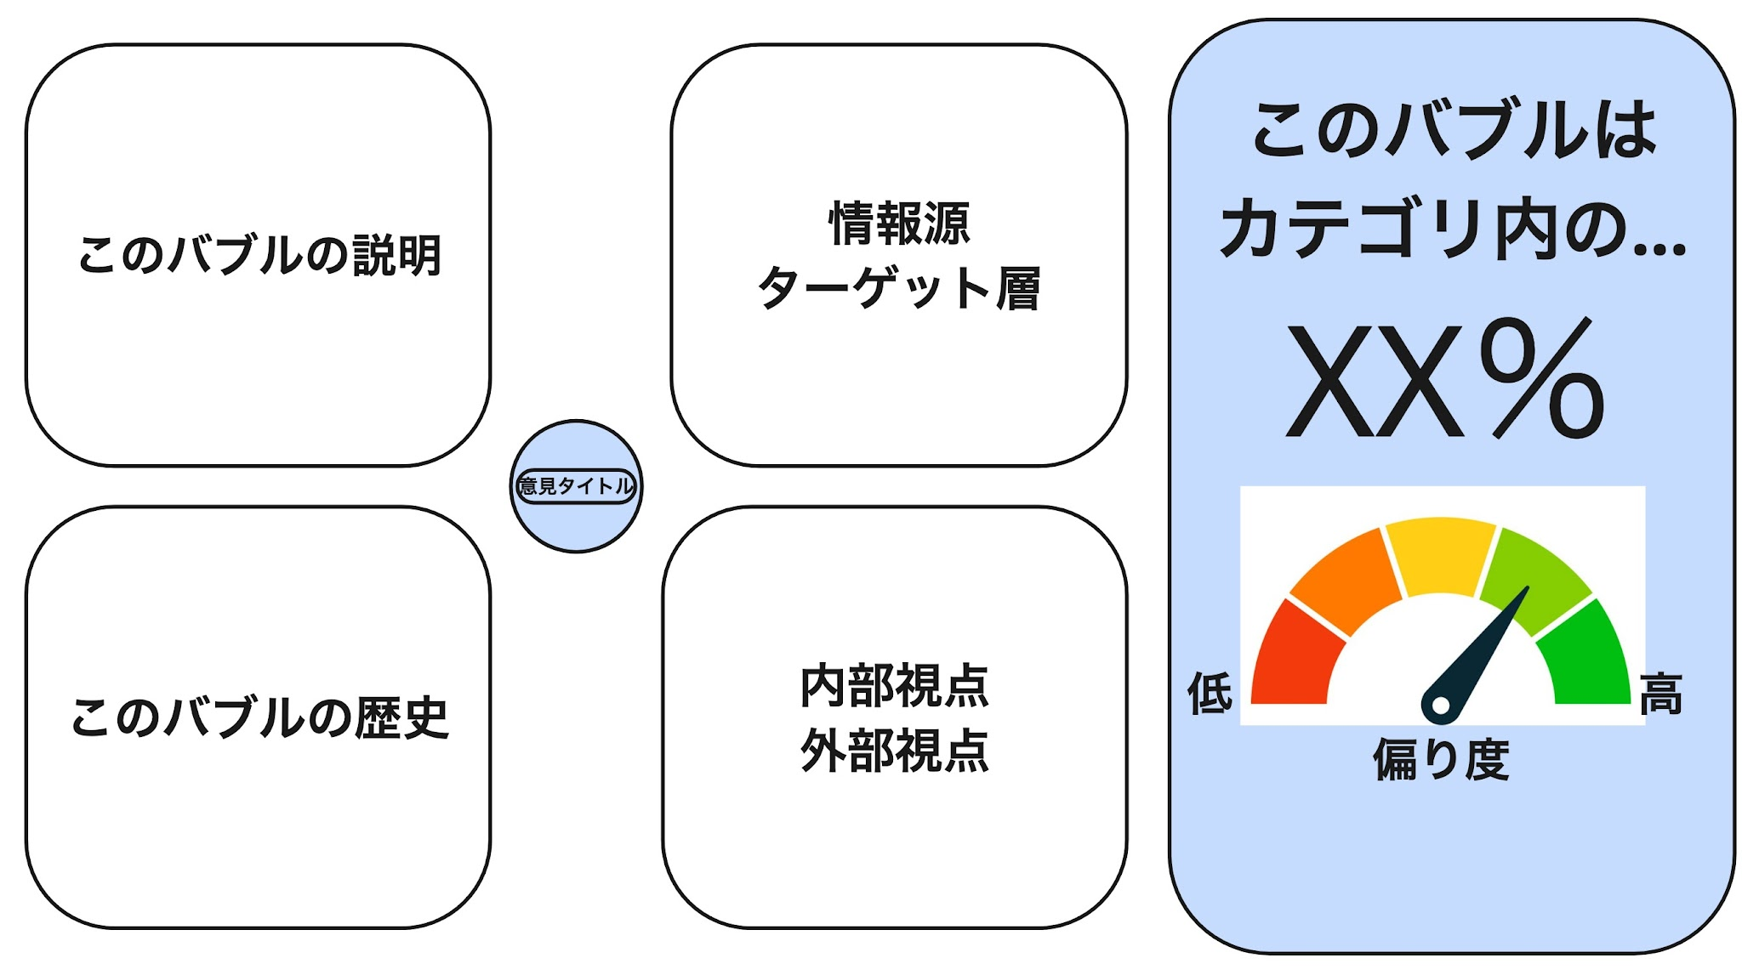 画面サンプル
画面構成 | 背景 | 無数の​銀河群のような​バブル群の​宇宙 インターネットと​いう​無数の​情報、​派閥、​意見などに​アクセス出来ると​いう​ワクワク感と​ ​ズームインしていく​アニメーションで​フィルターバブルに​陥ってる​感 また、ズームアウトしていくときに俯瞰的に情報を見られるようになる感じを表現したい
 | (仮)画面左側真ん中に位置する 画面縦1/5サイズのバブル | 意見タイトルだけ表示されたバブル
 | (仮)画面左側四隅の解析バブル | 左上 : このバブルの説明[写真とグラフ] 左下：このバブルの生まれた(作られた)時期と歴史[グラフ] 右上：情報源やターゲット層[グラフ] 右下：バブルの中の人から見た評価と、外から見た評価(印象)[文章]
画面遷移 | 特定の解析バブルを クリックしたら | クリックされた​解析バブルの​詳細が一画面丸ごと表示される 解析バブルが大きくなるモーション 遷移先は 解析バブル詳細表示画面
 | 中央バブルをクリック もしくは ズームアウトしたら | 解析バブルが中央バブルにくっつくようなモーションで 個別バブル画面になる 遷移先は 個別バブル画面

注意事項 | この画面のデザインについては検討中です

解析バブル詳細表示画面
①
画面名 | 解析バブル詳細表示画面
この画面の目的 | 個別バブル解析画面でクリックされた解析バブルの詳細を画面全体で見れる
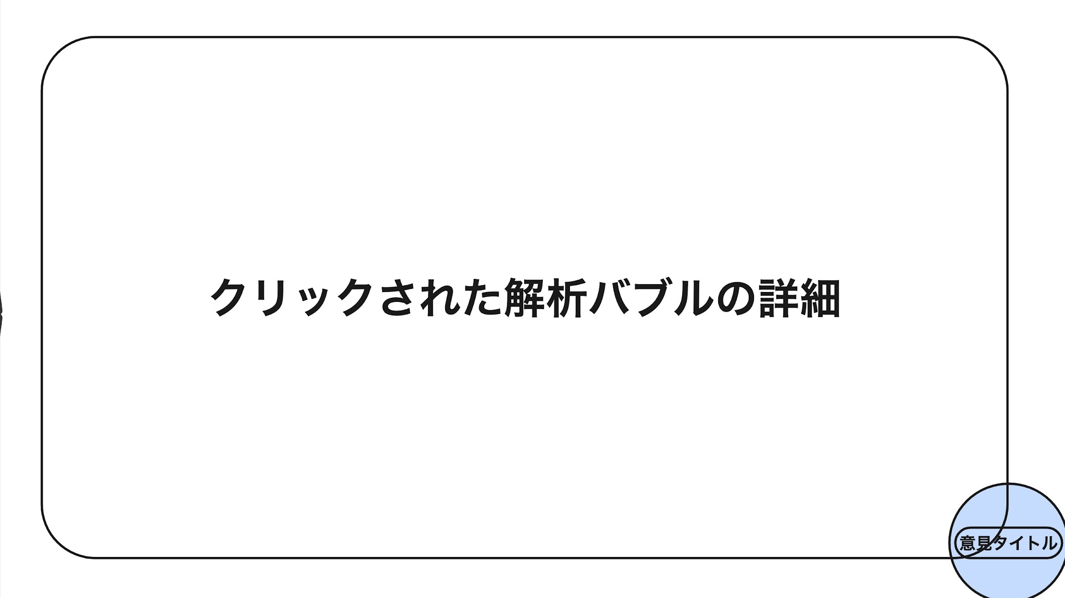 画面サンプル
画面構成 | 背景 | 無数の​銀河群のような​バブル群の​宇宙 インターネットと​いう​無数の​情報、​派閥、​意見などに​アクセス出来ると​いう​ワクワク感と​ ​ズームインしていく​アニメーションで​フィルターバブルに​陥ってる​感 また、ズームアウトしていくときに俯瞰的に情報を見られるようになる感じを表現したい
 | (仮)画面右下隅 | 意見タイトルだけ表示されたバブル
 | 画面全体 | 個別バブル解析画面でクリックされた解析バブルの詳細(一枚スライド風)
画面遷移 | ズームアウトしたら | ズームアウトモーションで 個別バブル解析画面になる 遷移先は 個別バブル解析画面
 | バブルをクリックしたら | 解析バブルがバブルにくっつくようなモーションで 個別バブル画面になる 遷移先は 個別バブル画面
 | 解析バブルをクリックしたら | 現在詳細を見ている解析バブルが小さくなるようなモーションで 個別バブル解析画面になる 遷移先は 個別バブル解析画面

